Sheet1
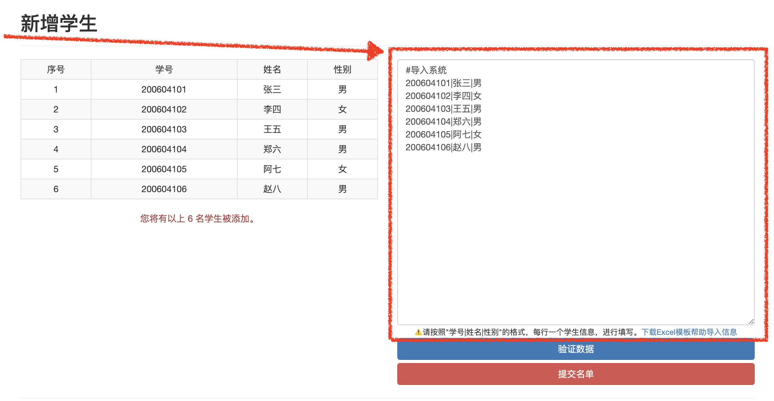
学号 | 姓名 | 性别 | #导入系统 | 👈
200604101 | 张三 | 男 | 200604101|张三|男 | 将E列数据复制后，粘贴到系统的批量导入区
200604102 | 李四 | 女 | 200604102|李四|女
200604103 | 王五 | 男 | 200604103|王五|男
200604104 | 郑六 | 男 | 200604104|郑六|男
200604105 | 阿七 | 女 | 200604105|阿七|女
200604106 | 赵八 | 男 | 200604106|赵八|男

